F02.CFG-Paths
 |  |  | VVSS, Info Romana, 2025-2026

 | F02. cautarea bauturilor care fac parte dintr-o cateogorie data

 | F02. Covered source code |  |  | F02. Control Flow Graph (CFG) | F02. Cyclomatic Complexity (CC)

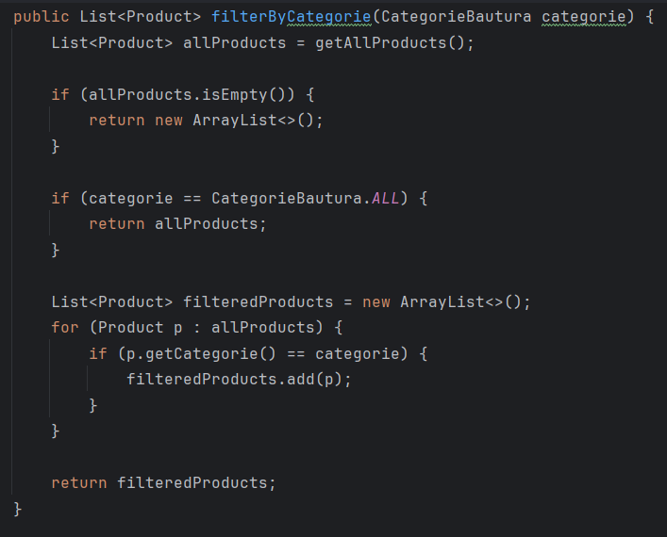
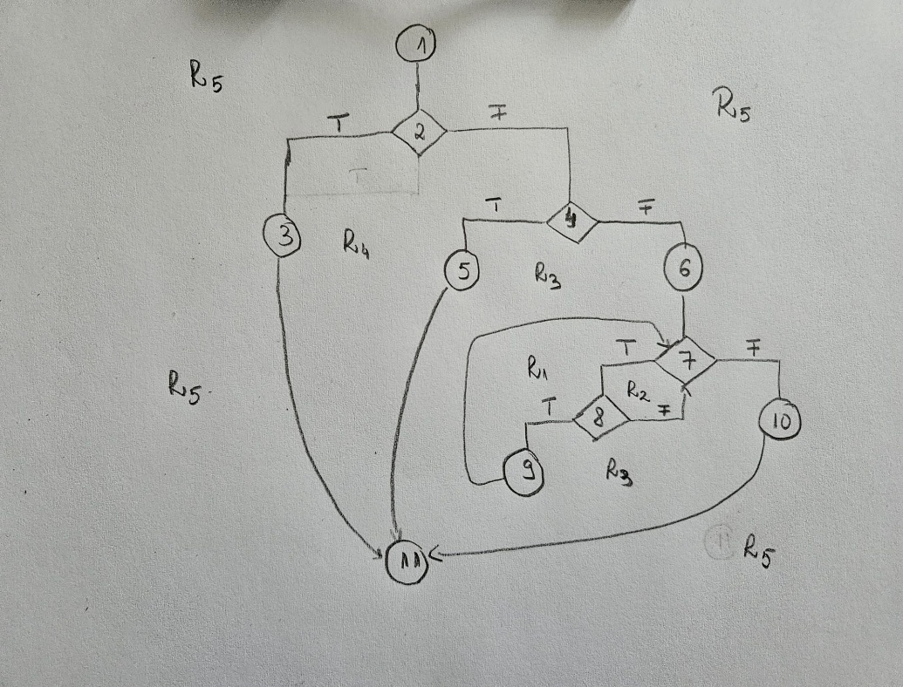
 | Line No. | Source code |  | Se va insera CFG asociat codului sursa testat (poza, diagrama, etc.). | CC1 = No. of regions = |  | 5
 | Req02_L01 | … |  |  | CC2 = Edges - Nodes + 2 = |  | 14-11+2 = 5
1 | Req02_L02 | … |  | <Req02 CFG > | CC3 = No. of Conditions + 1 = |  | 4+1= 5
 | Req02_L03 | …
2 | ... | …
3 | .. | … |  |  | F02. Individual Paths
 | ... | …
 |  |  |  |  | Path No. | Path
4 |  |  |  |  | F02_P01 | 1 - 2(T) - 3 - 11
5 |  |  |  |  | F02_P02 | 1 - 2(F) - 4(T) - 5 - 11
 |  |  |  |  | F02_P03 | 1 - 2(F) - 4(F) - 6 - 7(F) - 10 - 11
 |  |  |  |  | F02_P04 | 1 - 2(F) - 4(F) - 6 - 7(T) - 8(F) - 7(F) - 10 - 11
6 |  |  |  |  | F02_P05 | 1 - 2(F) - 4(F) - 6 - 7(T) - 8(T) - 9 - 7(F) - 10 - 11
7 |  |  |  |  | ... | …
8
9

10
11

 | public enum CategorieBautura {
 | CLASSIC_COFFEE,
 | MILK_COFFEE,
 | SPECIAL_COFFEE,
 | ICED_COFFEE,

 | TEA,
 | BUBBLE_TEA,

 | JUICE,
 | SMOOTHIE,

 | ALL
 | }

